Planilha1
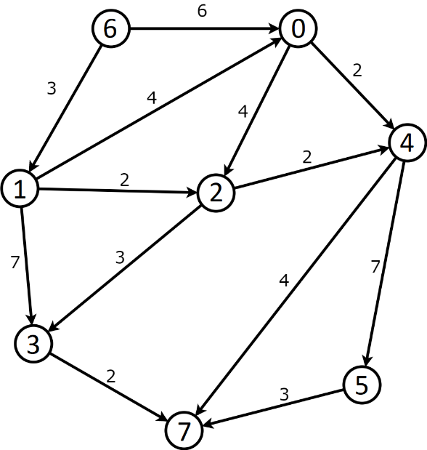
0 | → | v2, 4 | → | v4, 2 | → | NULL |  |  |  | dist[0] | = | v-1 | INF
1 | → | v0, 4 | → | v2, 2 | → | v3, 7 | → | NULL |  | dist[1] | = | v-1 | INF
2 | → | v3, 3 | → | v4, 2 | → | NULL |  |  |  | dist[2] | = | v-1 | INF
3 | → | v7, 2 | → | NULL |  |  |  |  |  | dist[3] | = | v-1 | INF
4 | → | v5, 7 | → | v7, 4 | → | NULL |  |  |  | dist[4] | = | v-1 | INF
5 | → | v7, 3 | → | NULL |  |  |  |  |  | dist[5] | = | v-1 | INF
6 | → | v0, 6 | → | v1, 3 | → | NULL |  |  |  | dist[6] | = | v-1 | 0
7 | → | NULL |  |  |  |  |  |  |  | dist[7] | = | v-1 | INF

 |  |  |  |  |  |  |  |  | 1 | aberto[0] | = | 1
 |  |  |  |  |  |  |  |  | aberto | aberto[1] | = | 1
 |  |  |  |  |  |  |  |  |  | aberto[2] | = | 1
 |  |  |  |  |  |  |  |  | 0 | aberto[3] | = | 1
 |  |  |  |  |  |  |  |  | fechado | aberto[4] | = | 1
 |  |  |  |  |  |  |  |  |  | aberto[5] | = | 1
 |  |  |  |  |  |  |  |  |  | aberto[6] | = | 1
 |  |  |  |  |  |  |  |  |  | aberto[7] | = | 1

